general
 |  |  |  |  |  |  |  |  |  |  |  |  |  |  | VEDENÍ PRO VYSOKÝ PŘEKLAD (HL-1T)
 | Zvol jazyk: |  |  |  |  |  | Šířka otvoru |  |  | mm
 | Select a language: |  |  |  |  |  |  |  |  |  |  |  |  |  |  |  |  |  |  | Max. W x H 4000x4000
 | Wählen Sie eine Sprache: |  |  | CZ |  |  | Výška otvoru |  |  | mm |  |  | Prosím, vyplňte pole, která jsou označena barevně! |  |  |  |  |  |  | PRUŽINY NAD PŘEKLADEM
 | Wybierz język: |  |  |  |  |  |  |  |  |  |  |  |  |  |  |  |  |  |  | pro HL>600 a HL<=1200
 | Sélectionner une langue: |  |  |  |  |  | Volný prostor nad překladem |  |  | mm |  |  |  |  |  |  |  |  |  | PANEL 40mm
 | Valige keel
 | Valitse kieli: |  |  |  |  |  | Ovládání
 | Выберите язык:
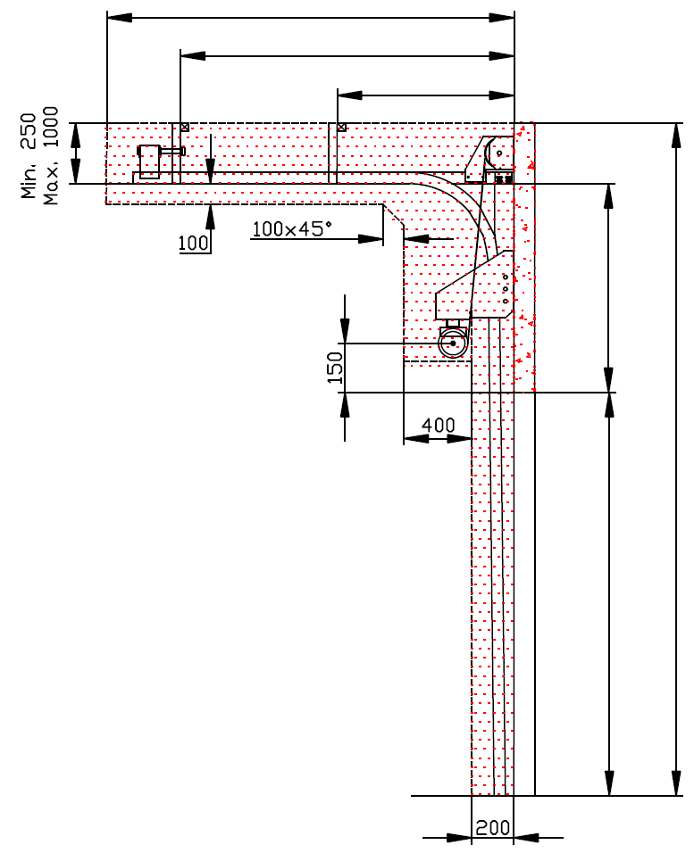
 |  |  | POHLED ZEVNITŘ |  |  |  |  |  |  |  |  |  |  | D=
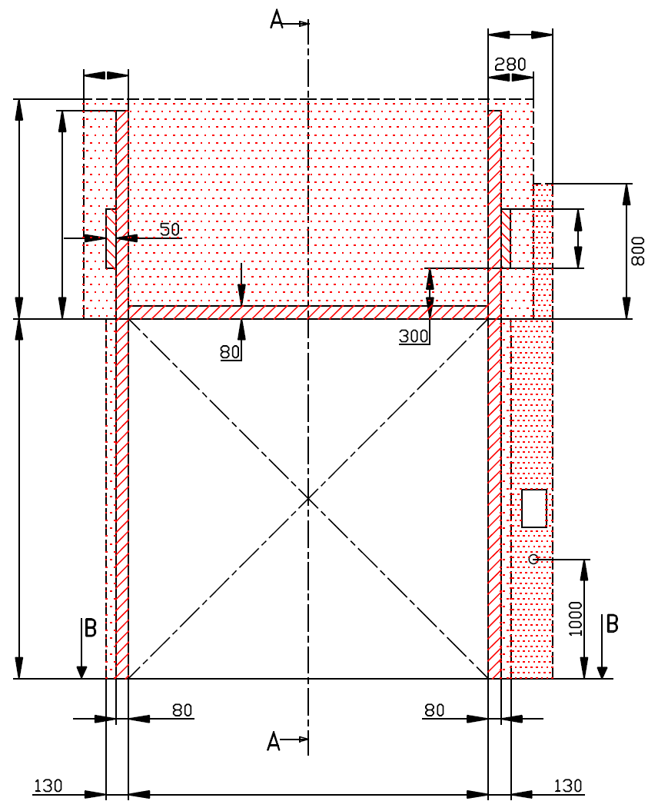
R=
 | NEZBYTNÝ VOLNÝ PROSTOR |  |  |  |  | 280 |  |  |  |  |  |  |  | X= |  |  |  | ŘEZ A-A
L=
 |  | 280 |  |  |  |  | Z= NENÍ POŽADOVÁNO |  |  |  |  |  |  |  | Y=

 | F=
 |  |  |  |  |  |  |  |  |  |  |  |  |  |  |  |  | HL=
* |  | J=

 |  |  |  |  |  |  |  | nezbytný boční prostor pro motor nebo řetězový pohon ( L nebo R ) |  |  |  |  |  |  |  |  |  | E= |  |  | Montáž na cihlové zdivo

 |  |  |  |  |  |  |  | montážní plocha pro řídící jednotku motoru, rozměr 250 x 400 mm |  |  |  |  |  |  |  |  | H=
 |  |  |  |  |  |  |  | osa cca 1.400 až 1.500 mm od podlahy

 | H= |  |  |  |  |  |  |  |  |  |  |  |  |  |  |  |  |  |  |  | Montáž na porobeton
 |  |  |  |  |  |  |  | zásuvka CEE 16 A, 5P, 400 V, jištěno 6 A (10 A) jističem, proudový chránič I=30 mA

 |  |  |  |  |  |  |  |  |  |  |  |  |  |  |  |  |  |  |  |  | Montáž na opláštění

W=
 |  |  |  |  | 0

 |  |  |  | ŘEZ B-B
 |  |  |  |  |  |  |  |  |  | sklon podlahy

L+W+R=


 |  |  |  | 560

 |  |  |  |  |  |  |  |  |  |  |  |  |  |  |  | NEZBYTNÁ MONTÁŽNÍ PLOCHA |  |  |  | NEZBYTNÝ VOLNÝ PROSTOR

 |  |  |  |  |  |  |  |  |  |  |  |  |  |  |  | DODATEČNÉ MONTÁŽNÍ PLOCHY PRO KONZOLY |  |  |  | VOLNÝ PROSTOR PRO MOTOR/ŘETĚZ.PŘEVOD

 | POZNÁMKA: |  |  |  |  |  |  |  |  |  |  |  |  |  |  | PRÁCE, KTERÉ MUSÍ BÝT PROVEDENY ZÁKAZNÍKEM PŘED MONTÁŽÍ, POKUD NEBYLO DOHODNUTO JINAK

 | Stěna nad překladem, stěny vedle otvoru a plochy pro montáž konzol musí být rovné a v jedné rovině. |  |  |  |  |  |  |  |  |  |  |  |  |  |  | Konstrukční:
 | Otvor musí být svislý a obdélníkový. |  |  |  |  |  |  |  |  |  |  |  |  |  |  | Příprava montážních ploch pro vedení vrat a pro pružiny.
 | Podlaha musí být rovná a vodorovná.
 |  |  |  |  |  |  |  |  |  |  |  |  |  |  |  | Montáž vodorovného vedení může být max. 1 metr od pevné konstrukce.
 | Rozměry jsou v mm
 | W = | Šířka otvoru |  |  |  | Ruční ovládání |  |  |  |  | Volný prostor nad překladem |  |  |  |  | Nezbytné montážní plochy a volný prostor dle nákresu.
 | H = | Výška otvoru |  |  |  | L/R | Obě strany |  |  | min. 280 | F | min. 850; max 1450 |  |  |  | Elektrická příprava (pro elektricky ovládaná sekční vrata):
 | HL = | High lift |  |  |  | D | Hloubka vedení |  | H - HL + 950 |  | HL |  | F - 250 |  |  | Zásuvka CEE 16 A, 5P, 400 V = zásuvka s nulovým a zemnícím vodičem
 | E = | Výška stropu |  |  |  | Ovládání elektricky nebo řetězovým převodem |  |  |  |  | E |  | H + F
 | F = | Volný prostor nad překladem |  |  |  | L/R | Motor nebo řetěz. př. |  |  | min. 450 | Osa hřídele nad překladem |  |  |  |  | Sestavil: |  | Upravil: | Schváleno - datum: | Název souboru: |  | Datum: | Měřítko | Formát:
 | J = | Výška montážní plochy nad otvorem |  |  |  | D | Hloubka vedení |  | H - HL + 950 |  | A |  |  | 150 |  | K. Luňák |  | R. Kříž | 2019-09-24 | STP |  | 2019-09-24 | - | A3
 | L = | Volný prostor vlevo |  |  |  | Kotvící bod, když je |  | D<=3000 |  |  |  |  |  |  |  | http://door-documents.com/en/indy-installation-drawing-hl1-t |  |  | STAVEBNÍ PŘIPRAVENOST VEDENÍ S PŘEDMONT. HŘÍDELÍ PRO VYSOKÝ PŘEKLAD (HL-1T) HL<1200

 | R = | Volný prostor vravo |  |  |  | X | Kotvící bod |  | H - HL
 | D = | Hloubka vedení |  |  |  | Kotvící bod, když je |  | D>3000 |  |  | J |  | HL + 220
 | Q = | Volný prostor nad překladem |  |  |  | X | Kotvící bod č. 1 |  | H - HL |  | Z | NENÍ POŽADOVÁNO
 | x = | Kotvící bod č. 1 |  |  |  | Y | Kotvící bod č. 2 |  | 1/2 X
 | Y = | Kotvící bod č. 2 |  |  |  |  |  |  |  |  |  |  |  |  |  |  |  |  | VEDENÍ PRO VYSOKÝ PŘEKLAD (HL-1T) |  |  | Kód: | Verze:
 |  |  |  |  |  |  |  |  |  |  |  |  |  |  |  |  |  |  |  |  |  | C40-1C | 1939

SW-R
 |  |  |  | Z= NENÍ POŽADOVÁNO

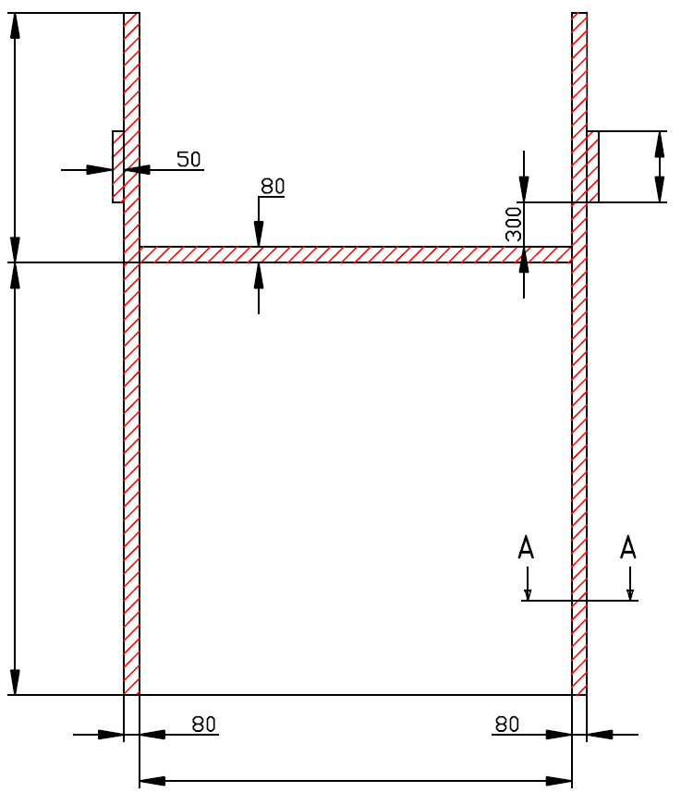

J=

H=
0

W=
 |  |  | 0


 | VEDENÍ PRO VYSOKÝ PŘEKLAD (HL-1T)

 | Umístění motoru | Na pravé straně

 | Sestavil:

 | Upravil:

 | Datum:

SW-L
 |  |  |  | Z= NENÍ POŽADOVÁNO

J=

H=
0

W=
 |  |  | 0


 | VEDENÍ PRO VYSOKÝ PŘEKLAD (HL-1T)

 | Umístění motoru | Na levé straně

 | Sestavil:

 | Upravil:

 | Datum:

